Changelog
Version | Changes below | Notes | Cell
1.202 | Added "Shield Mastery" -skill to Combat Maneuvers |  | Skills / Row 87

Version | Changes below | Notes | Cell
1.201 | Changed cost of Lightning Strike | Was 12 previously
 | Fixed language linking to Stats sheet
 | Changed Combat Reflexes cost to 15 | Was 10 previuosly
 | Fixedd hobby rank points linkage
 | Increased pre-defined equipment slots
 | Changed some item weights to standard | Vials and waterskins weight same for every race

Version | Changes below | Notes | Cell
1.200 | Added racial weight multiplier for item weights
 | Removed broken racial description link |  | Stats / N3, N4
 | Fixed level calculations for single profession |  | Stats / B7:C8
 | Fixed language fetch from skills to stats | Wrong cells were corrected | Stats / G5:I7
 | Changed open lists from TP to Own Base lists (or similar) | Only Concussion's Way remained for Theurgist
 | Separated INFO-sheet to Professions and Races sheets | Included races from Mökkisaari
 | Removed random stuff from random places | Let's hope nothing breaks
 | Separated base lists for dual caster professions |  | Skills / A338:D351
 | Added personality and motivation traits for fun | In case someone wants to randomise those
 | Changed font from Times New Roman to Arial
 | Added extra slot for flaws
 | Added talent and flaw descriptions.
 | Added various Trolls as races
 | Added some adolescence skill ranks
 | Added Lossedel - Snow Elf as a race

Version | Changes below | Notes | Cell
1.120 | Changed training package skill "Channeling" to "Absorb Power Points"
 | Changed training package skill "Power Perception" to "Attunement"
 | Added drop-down item list to equipment section
 | Added racial weight multiplier for item weights
 | Changed some parts of inventory section
 | Added inventory weight to movement rates | Checked armour encumbrance calculations | Stats F41, L26-L48
 | Changed weight penalty calculations for gnomes and halflings | Gnomes and halflings get weight*2 for allowance calculation

Version | Changes below | Notes | Cell
1.116 | Changed weight calculation to lbs in inventory sheet | This is for future item drop-down menu | Stats / H126
 | Added "Sweetspots" for stats | 24, 34, 44, 54, 64, 74, 84 | Stats / R13

Version | Changes below | Notes | Cell
1.115 | Changed how levels are calculated | Insert TOTAL XP only | Stats / C7

Version | Changes below | Notes | Cell
1.114 | Removed a talent | Directed Weapons Master (major)
 | Changed default View settings as "normal" | Previous one was "printing"

Version | Changes below | Notes | Cell
1.113 | Fixed missing Adolescence Rank (Region Lore: own)
 | Fixed mistype of Arkaiun race in PP/HP info table

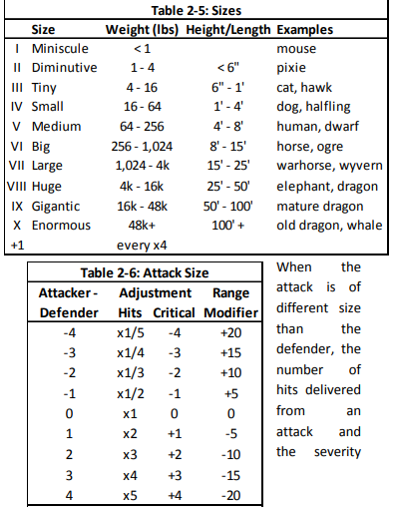
Version | Changes below | Notes | Cell
1.112 | Fixed several links in formulas | Character sheet is now considered "ready to use" | Stats / D39
 | Finished racial height and weights
 | Fixed several typos in races and links
 | Fixed Body Dev & PP progression tables
 | Tweaked some races a bit | These are still subject to change!
 | Added size & weight descriptions
 | Added another racial description link |  | N4

Version | Changes below | Notes | Cell
1.111 | Added Magic Realm for secondary profession |  | Stats / D39
 | Added mean professional bonuses
 | Removed DP cost multipliers from Stats page
 | Removed Planar Lore from Lore - Magical
 | Combined Symbol Lore to Warding Lore
 | Added blanks for Culture- and Region Lore
 | Fixed typos
 | Added Racial Description hyperlinks |  | Stats / N2

Version | Changes below | Notes | Cell
1.110 | Changed all races and cultures to Sword Coast ones
 | Changed height and weight tables

Version | Changes below | Notes | Cell
1.100 | DP Cost multipliers for AG, QU, ST, IN -> 1,0 |  | Stats / L25
 | DP Cost multipliers for ME, RE, EM -> 1,0 |  | Stats / L26
 | Adjusted PP point regeneration | 5 per 8h sleep
 | Removed Open and Closed Spell Lists
 | Converted background spell ranks to hobby ranks
 | Tidied up everyman skills etc displayment
 | Added skill "Absorb Power Points" | Power Manipulations -category; drains PP from items
 | Removed skill "Channeling" | Power Manipulations -category
 | Added dual professions
 | Updated Talents and Flaws | As in Talents & Flaws 1.021.doc

Version | Changes below | Notes | Cell
1.037 | DP Cost multipliers for AG, QU, ST, IN -> 0,8 |  | Stats / L25
 | DP Cost multipliers for ME, RE, EM -> 1,2 |  | Stats / L26
 | Added comment: | Professions with EM as prime stat can't learn Essence Spells | Stats / N3
 | Added comment: | Priests of <element> can't learn/use their Own Base Lists | Stats / N4
 | Removed | Culture Lore (general)
 | Removed | History (general)
 | Removed | Religion (general)
 | Removed | Region Lore
 | Removed | Foraging (general)
 | Removed | Survival (general)
 | Removed | Power Perception
 | Removed | Divination
 | Removed | Reality Awareness
 | Fixed some disappeared sum cells
 | Added more slots for survival and foraging skills
 | Removed | Slaying Techniques
 | Removed negative mods from used PPs
 | Adjusted PP point regeneration | 1 per 8h sleep

